견적서
 |  |  |  |  | www.woodstyle.co.kr
ORDER FORM
client | 도봉문화재단 |  |  | order date |  | delivery date
address |  |  |  | e-mail | didwltns0823@naver.com
공급자
공 급 자
공 급 자
공 급 자
공 급 자
공 급 자
공 급 자
공 급 자
공 급 자
공 급 자
공 급 자
공 급 자
공 급 자
공 급 자
공 급 자
공 급 자
공 급 자
공 급 자
공 급 자
공 급 자
공 급 자
공 급 자
공 급 자
공 급 자
공 급 자
공 급 자
공 급 자
공 급 자
공 급 자
공 급 자
공 급 자
공 급 자
공 급 자
공 급 자
공 급 자
공 급 자
공 급 자
공 급 자
공 급 자
공 급 자
공 급 자
공 급 자
공 급 자
공 급 자
공 급 자
공 급 자
공 급 자
공 급 자
공 급 자
공 급 자
공 급 자
공 급 자
공 급 자
공 급 자
공 급 자
공 급 자
공 급 자
공 급 자
공 급 자
공 급 자
공 급 자
공 급 자
공 급 자
공 급 자
공 급 자
공 급 자
공 급 자
공 급 자
공 급 자
공 급 자
공 급 자
공 급 자
공 급 자
공 급 자
공 급 자
공 급 자
공 급 자
공 급 자
공 급 자
공 급 자
공 급 자
공 급 자
공 급 자
공 급 자
공 급 자
공 급 자
공 급 자
공 급 자
공 급 자
공 급 자
공 급 자
공 급 자
공 급 자
공 급 자
공 급 자
공 급 자
공 급 자
공 급 자
공 급 자
공 급 자
공 급 자
공 급 자
공 급 자
공 급 자
공 급 자
공 급 자
공 급 자
공 급 자
공 급 자
공급자
공 급 자
공 급 자
공 급 자
공 급 자
공 급 자
공 급 자
공 급 자
공 급 자
공 급 자
공 급 자
공 급 자
공 급 자
공 급 자
공 급 자
공 급 자
공 급 자
공 급 자
공 급 자
공 급 자
공 급 자
공 급 자
공 급 자
공 급 자
공 급 자
공 급 자
공 급 자
공 급 자
공 급 자
공 급 자
공 급 자
공 급 자
공 급 자
공 급 자
공 급 자
공 급 자
공 급 자
공 급 자
공 급 자
공 급 자
공 급 자
공 급 자
공 급 자
공 급 자
공 급 자
공 급 자
공 급 자
공 급 자
공 급 자
공 급 자
공 급 자
공 급 자
공 급 자
공 급 자
공 급 자
공 급 자
공 급 자
공 급 자
공 급 자
공 급 자
공 급 자
공 급 자
공 급 자
공 급 자
공 급 자
공 급 자
공 급 자
공 급 자
공 급 자
공 급 자
공 급 자
공 급 자
공 급 자
공 급 자
공 급 자
공 급 자
공 급 자
공 급 자
공 급 자
공 급 자
공 급 자
공 급 자
공 급 자
공 급 자
공 급 자
공 급 자
공 급 자
공 급 자
공 급 자
공 급 자
공 급 자
contact | 02)908-2900 |  |  | designer | 박지은

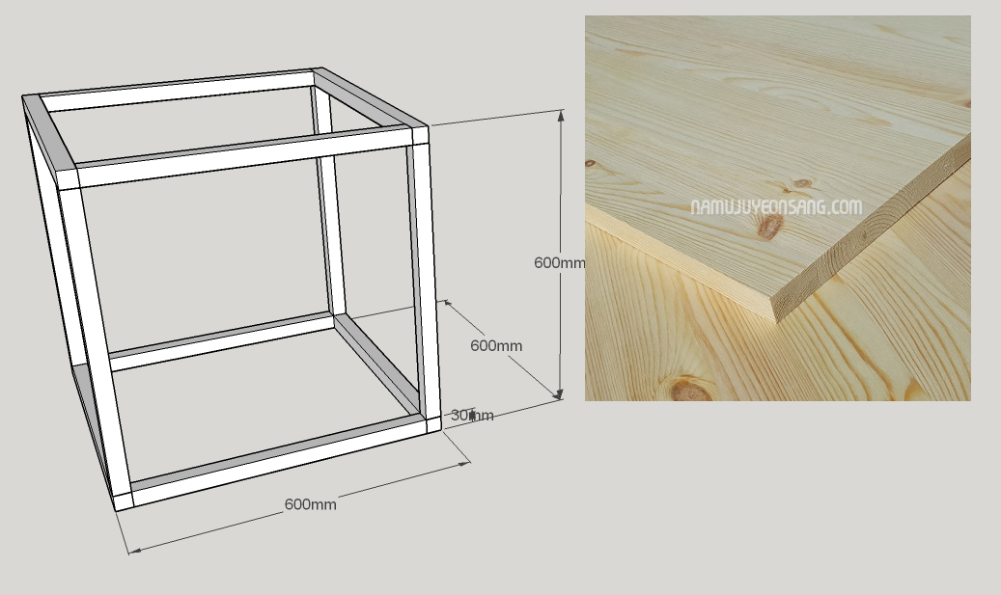

견적서 / ESTIMATE SHEET
내용/DESCRIPTIONS |  | 규격/SIZE | 수량/Q'TY | 단가/UNIT COST | 금액/AMOUNT | 비고/REMARKS
1 | 프레임 박스 | 600*600(MM) | 30 | 40,000 | 1,200,000 | 30mm 레드파인 집성목
 |  |  |  |  | -

소계 / SUB TOTAL |  |  | 30 |  | 1,200,000
VAT |  |  |  |  | 120,000
배송비 |  |  |  |  | 30,000
합계 / TOTAL |  |  |  |  | ₩1,350,000

REMARK | 1.레드파인30mm 집성목을 각재로 뽑아 제작됩니다.
 | 2.부가세,배송비포함 금액입니다. |  |  |  |  |  | ㅣ
 | 3.계좌번호: 우리은행 1002 - 410 - 080365 박지은

상호명: 우드스타일 Woodstyle / 사업자 등록 번호: 278-56-00202 TEL:010-5120-4238 / woodstyle@naver.com

